QuanLyToken
STT | Features | Test Suite Description | Expect | Error | Status | Bugs
Danh sách Tokeniazation
1 | Quản lý Token | 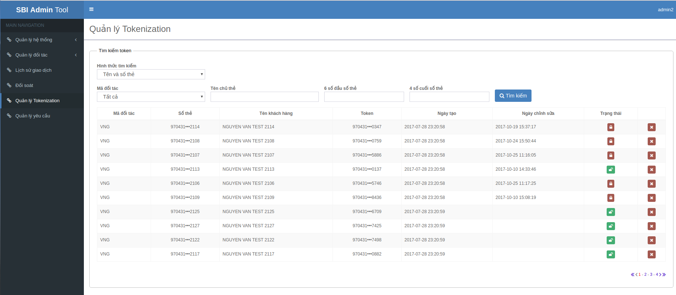 1. Đăng nhập vào trang quản lý 2. Chọn "Quản lý tokenization" | Display: |  | Pass
2 |  | "Quản lý Tokenization": - Tìm kiếm Token: Hiển thị default Hình thức tìm kiếm: “Tên và số thẻ”, Mã đối tác: “Tất cả”, Tên chủ thẻ, 6 số đầu số thẻ, 4 số cuối số thẻ - Cho phép sort trên column: Mã đối tác, Số thẻ, Tên khách hàng, Token, Ngày tạo, Ngày Chỉnh sửa, Trạng thái Click column sort tương ứng lấn 1: Sort từ A-Z Click column sort tương ứng lần 2: Sort từ Z-A |  |  | Pass
3 |  | Paging: Page 1, 2 Page đầu, cuối: Page: trước, sau |  |  | Pass
Tìm kiếm Token
1 | Hình thức “Hình thức tìm kiếm” Type: Combobox Hình thức tìm kiếm | Trang "Quản lý Tokenization" Nhập thông tin cần tìm kiếm: - Chọn Hình thức tìm kiếm: “Tên và số thẻ” | Display: Mã đối tác, Tên chủ thẻ, 6 số đầu số thẻ, 4 số cuối số thẻ, button: Tìm kiếm |  | Pass
2 |  | Trang "Quản lý Tokenization" Nhập thông tin cần tìm kiếm: - Chọn Hình thức tìm kiếm: “Token” | Display: Mã đối tác, Token, button: Tìm kiếm
3 | Mã đối tác Type: textbox: Mã đối tác | Dữ liệu load từ “Quản lý đối tác” > “Đối tác” | Hiển thị dữ liệu đã chọn lên combobox |  | Pass
4 | Tên chủ thẻ Type: textbox: Tên chủ thẻ Chỉ nhập chữ không dấu và số | Nhập chữ có dấu | Không hiển thị dấu |  | Pass
5 |  | Nhập ký tự đặc biệt | Không hiển thị ký tự đặc biệt |  | Pass
6 |  | Nhập: Nguyen van a | Hiển thị: Nguyen van a |  | Pass
7 | 6 số đầu số thẻ Type: textbox: 6 số đầu số thẻ Maxlength: 1-6 Chỉ nhập số | Nhập chữ | Không hiển thị chữ |  | Pass
8 |  | Nhập ký tự đăc biệt | Không hiển thị ký tự đặc biệt
9 |  | Vượt maxlength: 6 | Không hiển thị ký tự thứ 7 |  | Pass
10 | 4 số cuối số thẻ Type: textbox: 4 số cuối số thẻ Maxlength: 1-4 Chỉ nhập số | Nhập chữ | Không hiển thị chữ |  | Pass
11 |  | Nhập ký tự đăc biệt | Không hiển thị ký tự đặc biệt |  | Pass
12 |  | Vượt maxlength: 4 | Không hiển thị ký tự thứ 4 |  | Pass
13 | Token Type: textbox: Token Chỉ nhập số | Nhập chữ | Không hiển thị chữ |  | Fail
14 |  | Nhập ký tự đăc biệt | Không hiển thị ký tự đặc biệt |  | Fail | https://bug.zalopay.vn/browse/SBI-117
15 |  | Vượt maxlength: 16 | Không hiển thị ký tự thứ 17 |  | Fail
16 | 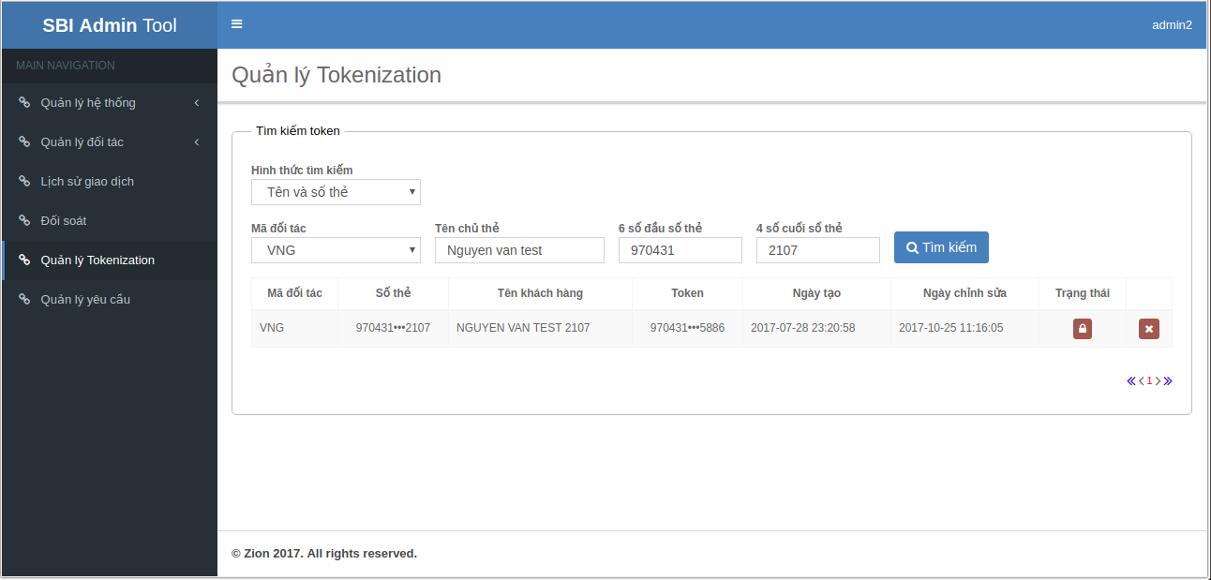 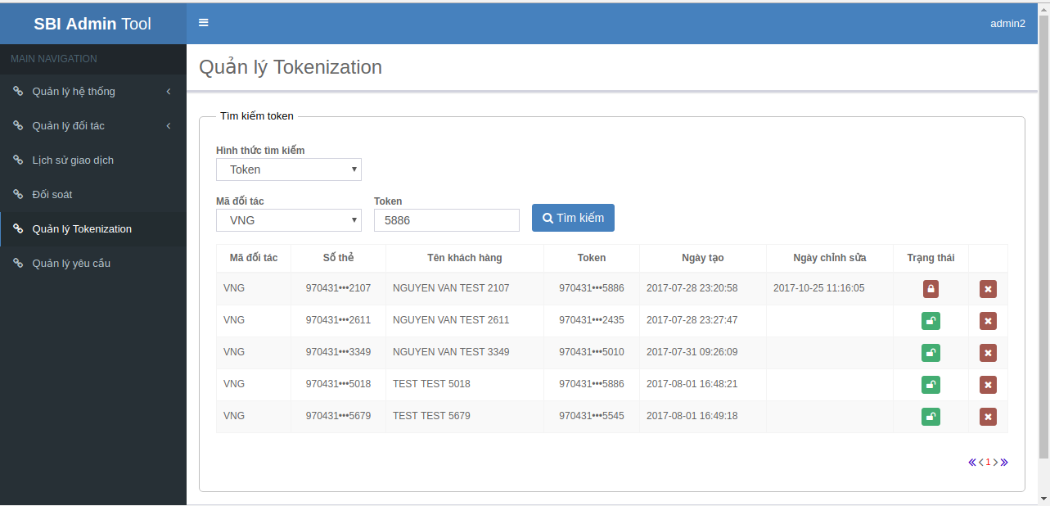 Tìm kiếm đầy đủ thông tin | ' - Hình thức tìm kiếm: “Tên và số thẻ” - Mã đối tác: “VNG” - Tên chủ thẻ: “Nguyen Van Test” - 6 số đầu số thẻ: 970431 - 4 số cuối số thẻ: 2107 | Hiển thị 1 dòng dữ liệu: |  | Pass
17 |  | '- Hình thức tìm kiếm: “Token” - Mã đối tác: “VNG” - Token: 5886 | Hiển thị tất cả token có số 5886 thuộc mã đối tác VNG |  | Pass
18 | Tìm kiếm với thông tin gần đúng | Tìm kiếm theo họ - Hình thức tìm kiếm: “Tên và số thẻ” - Mã đối tác: “VNG” - Tên chủ thẻ: “Nguyen” - 6 số đầu số thẻ: rỗng - 4 số cuối số thẻ: rỗng | Hiển thị danh sách token của khách hàng có họ Nguyễn |  | Pass
19 |  | Tìm kiếm theo Mã đối tác - Hình thức tìm kiếm: “Tên và số thẻ” - Mã đối tác: “VNG” - Tên chủ thẻ: rỗng - 6 số đầu số thẻ: rỗng - 4 số cuối số thẻ: rỗng | Hiển thị tất cả token của đối đối tác VNG |  | Pass
20 |  | Tìm kiếm theo 6 số đầu số thẻ - Hình thức tìm kiếm: “Tên và số thẻ” - Mã đối tác: rỗng - Tên chủ thẻ: rỗng - 6 số đầu số thẻ: 970431 - 4 số cuối số thẻ: rỗng | Hiển thị tất cả token của thẻ có 6 số đầu là 970431 |  | Pass
21 |  | Tìm kiếm theo 4 số cuối số thẻ - Hình thức tìm kiếm: “Tên và số thẻ” - Mã đối tác: rỗng - Tên chủ thẻ: rỗng - 6 số đầu số thẻ: rỗng - 4 số cuối số thẻ: 2114 | Hiển thị token của thẻ có 6 số cuối là 2114 |  | Pass
Xử lý Token
1 | Trạng thái | Trạng thái mở khóa token | Token “970431•••0347” hiển thị icon “Khóa” |  | Pass
2 |  | Trạng thái khóa token | Token “970431•••0137” hiển thị icon “Mở khóa” |  | Pass
3 | Request thay đổi trạng thái token | Từ Mở khóa token thành Khóa token 1. Tại dòng: Token “970431•••0137” hiển thị icon “Mở khóa” 2. Click icon: “Mở khóa” 3. Hiển thị thông báo “Bạn có chắc muốn khóa token đã chọn không?” → Chọn “Cancel” | 'Popup thông báo đóng |  | Pass
4 |  | Từ Mở khóa token thành Khóa token 1. Tại dòng: Token “970431•••0137” hiển thị icon “Mở khóa” 2. Click icon: “Mở khóa” 3. Hiển thị thông báo “Bạn có chắc muốn khóa token đã chọn không?” → Chọn “OK” | - Popup thông báo đóng - Hiện thị thông báo: Yêu cầu cập nhật thành công - Mã yêu cầu 187 |  | Pass
5 |  | Từ Mở khóa token thành Khóa token 1. Tại dòng: Token “970431•••0137” hiển thị icon “Mở khóa” 2. Click icon: “Mở khóa” 3. Hiển thị thông báo “Bạn có chắc muốn khóa token đã chọn không?” → Chọn “OK” | - Popup thông báo đóng - Hiện thị thông báo: Yêu cầu đã tồn tại - Mã yêu cầu 187 |  | Pass
6 |  | Từ Khóa token thành mở khóa token 1. Tại dòng: Token “970431•••0347” hiển thị icon “Khóa” 2. Click icon: “Khóa” 3. Hiển thị thông báo “Bạn có chắc muốn mở khóa token đã chọn không?” → Chọn “Cancel” | - Popup thông báo đóng |  | Pass
7 |  | Từ Khóa token thành mở khóa token 1. Tại dòng: Token “970431•••0347” hiển thị icon “Khóa” 2. Click icon: “Khóa” 3. Hiển thị thông báo “Bạn có chắc muốn mở khóa token đã chọn không?” → Chọn “OK” | - Popup thông báo đóng - Cập nhật dữ liệu thành công - Hiển thị icon Khóa token |  | Pass
8 | Xóa Token | '1 Tại dòng token cần xóa 2. Click icon “X” 3. Hiển thị thông báo “Bạn có chắc muốn xóa mẩu tin không?” → Chọn “Cancel” | Popup thông báo đóng |  | Pass
9 |  | '1 Tại dòng token 970431•••0347 2. Click icon “X” 3. Hiển thị thông báo “Bạn có chắc muốn xóa mẩu tin không?” → Chọn “OK” | Popup thông báo đóng Hiển thị: Yêu cầu cập nhật thành công - Mã yêu cầu 189 |  | Pass
10 |  | '1 Tại dòng token 970431•••0347 2. Click icon “X” 3. Hiển thị thông báo “Bạn có chắc muốn xóa mẩu tin không?” → Chọn “OK” | Popup thông báo đóng Hiển thị: Yêu cầu đã tồn tại - Mã yêu cầu 189 |  | Pass
Phân trang
1 | Trong trang “danh sách đối tác” → nhấn biểu tượng “<<” | Chuyển đến trang đầu danh sách đối tác |  |  | Pass
2 | Trong trang “danh sách đối tác” → nhấn biểu tượng “<” | Chuyển đến trang trước trang đang xem của danh sách đối tác |  |  | Pass
3 | Trong trang “danh sách đối tác” → nhấn biểu tượng “>” | Chuyển đến trang sau trang đang xem của danh sách đối tác |  |  | Pass
4 | Trong trang “danh sách đối tác” → nhấn biểu tượng “>>” | Chuyển đến trang cuối của danh sách đối tác |  |  | Pass

